表紙
2026年度版ごみカレンダー(6ヶ月版)

左の□を選択すると矢印の下に表示される▼ボタンをクリック

お住いの町名： |  |  | 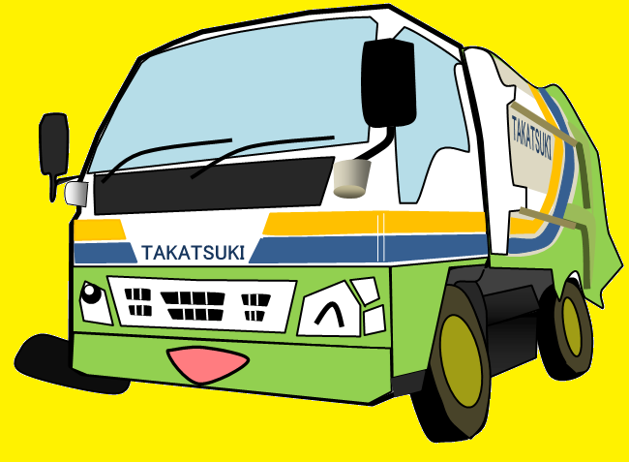 あ行 | ①まずは最初のひらがなを選択！

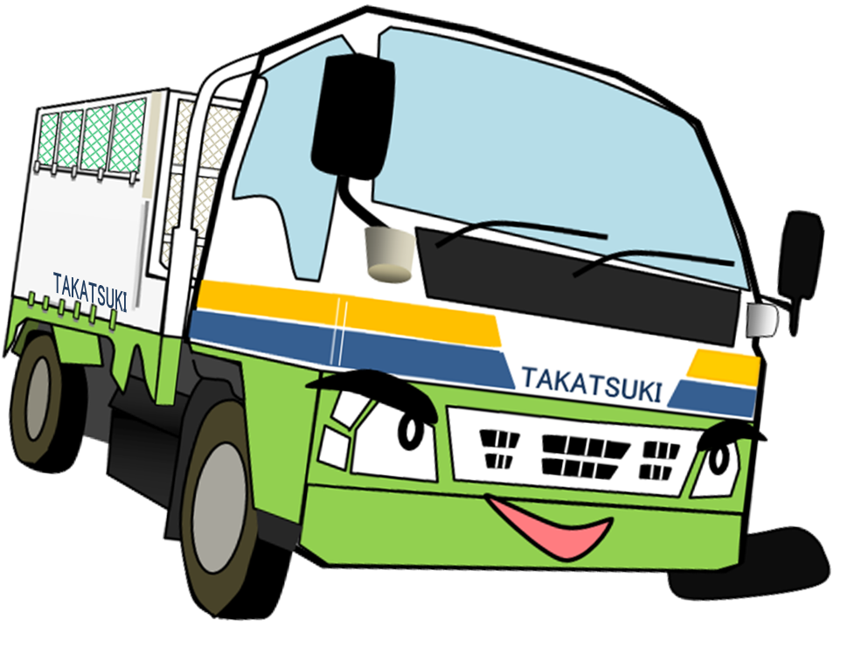

 |  | ②お住いの町名を選択！
 |  |  |  |  | 下の□を選択すると矢印の下に表示される▼ボタンをクリック

 | 赤大路町

高 槻 市

4月～9月
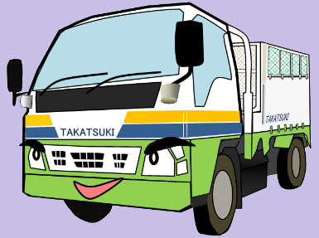
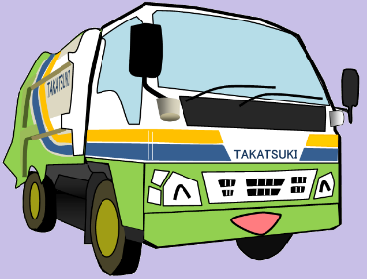
 |  |  | 2026年度版ごみカレンダー

 |  |  |  |  |  | お住いの町名： |  | 赤大路町

 |  |  |  |  |  | 上 半 期 分

 |  |  |  | 4 | 月 |  |  |  |  |  |  |  | 5 | 月

 | 日 | 月 | 火 | 水 |  | 木 | 金 | 土 |  | 日 | 月 | 火 | 水 |  | 木 | 金 | 土

 | 2026-03-29 | 2026-03-30 | 2026-03-31 | 2026-04-01 |  | 2026-04-02 | 2026-04-03 | 2026-04-04 |  | 2026-04-26 | 2026-04-27 | 2026-04-28 | 2026-04-29 |  | 2026-04-30 | 2026-05-01 | 2026-05-02

 |  |  |  | リサイクル |  | 可燃 | 大型可燃 |  |  |  |  |  |  |  |  | 大型可燃

 | 2026-04-05 | 2026-04-06 | 2026-04-07 | 2026-04-08 |  | 2026-04-09 | 2026-04-10 | 2026-04-11 |  | 2026-05-03 | 2026-05-04 | 2026-05-05 | 2026-05-06 |  | 2026-05-07 | 2026-05-08 | 2026-05-09

 |  | 可燃 |  |  |  | 可燃 |  |  |  |  | 可燃 |  | リサイクル |  | 可燃

 | 2026-04-12 | 2026-04-13 | 2026-04-14 | 2026-04-15 |  | 2026-04-16 | 2026-04-17 | 2026-04-18 |  | 2026-05-10 | 2026-05-11 | 2026-05-12 | 2026-05-13 |  | 2026-05-14 | 2026-05-15 | 2026-05-16

谷折り |  | 可燃 | 不燃 | リサイクル |  | 可燃 |  |  | 谷折り |  | 可燃 | 不燃 |  |  | 可燃 |  |  | 谷折り

 | 2026-04-19 | 2026-04-20 | 2026-04-21 | 2026-04-22 |  | 2026-04-23 | 2026-04-24 | 2026-04-25 |  | 2026-05-17 | 2026-05-18 | 2026-05-19 | 2026-05-20 |  | 2026-05-21 | 2026-05-22 | 2026-05-23

 |  | 可燃 |  |  |  | 可燃 |  |  |  |  | 可燃 |  | リサイクル |  | 可燃

 | 2026-04-26 | 2026-04-27 | 2026-04-28 | 2026-04-29 |  | 2026-04-30 | 2026-05-01 | 2026-05-02 |  | 2026-05-24 | 2026-05-25 | 2026-05-26 | 2026-05-27 |  | 2026-05-28 | 2026-05-29 | 2026-05-30

 |  | 可燃 |  |  |  | 可燃 |  |  |  |  | 可燃 |  |  |  | 可燃

 | 2026-05-03 | 2026-05-04 | 2026-05-05 | 2026-05-06 |  | 2026-05-07 | 2026-05-08 | 2026-05-09 |  | 2026-05-31 | 2026-06-01 | 2026-06-02 | 2026-06-03 |  | 2026-06-04 | 2026-06-05 | 2026-06-06

 |  | 可燃 |  |  |  |  |  |  |  |  | 可燃

 |  |  |  |  |  |  |  |  | 山折り

 |  |  |  | 6 | 月 |  |  |  |  |  |  |  | 7 | 月

 | 日 | 月 | 火 | 水 |  | 木 | 金 | 土 |  | 日 | 月 | 火 | 水 |  | 木 | 金 | 土

 | 2026-05-31 | 2026-06-01 | 2026-06-02 | 2026-06-03 |  | 2026-06-04 | 2026-06-05 | 2026-06-06 |  | 2026-06-28 | 2026-06-29 | 2026-06-30 | 2026-07-01 |  | 2026-07-02 | 2026-07-03 | 2026-07-04

 |  | 可燃 |  | リサイクル |  | 可燃 | 大型可燃 |  |  |  |  |  | リサイクル |  | 可燃 | 大型可燃

 | 2026-06-07 | 2026-06-08 | 2026-06-09 | 2026-06-10 |  | 2026-06-11 | 2026-06-12 | 2026-06-13 |  | 2026-07-05 | 2026-07-06 | 2026-07-07 | 2026-07-08 |  | 2026-07-09 | 2026-07-10 | 2026-07-11

 |  | 可燃 | 不燃 |  |  | 可燃 |  |  |  |  | 可燃 |  |  |  | 可燃

 | 2026-06-14 | 2026-06-15 | 2026-06-16 | 2026-06-17 |  | 2026-06-18 | 2026-06-19 | 2026-06-20 |  | 2026-07-12 | 2026-07-13 | 2026-07-14 | 2026-07-15 |  | 2026-07-16 | 2026-07-17 | 2026-07-18

谷折り |  | 可燃 |  | リサイクル |  | 可燃 |  |  | 谷折り |  | 可燃 | 不燃 | リサイクル |  | 可燃 |  |  | 谷折り

 | 2026-06-21 | 2026-06-22 | 2026-06-23 | 2026-06-24 |  | 2026-06-25 | 2026-06-26 | 2026-06-27 |  | 2026-07-19 | 2026-07-20 | 2026-07-21 | 2026-07-22 |  | 2026-07-23 | 2026-07-24 | 2026-07-25

 |  | 可燃 |  |  |  | 可燃 |  |  |  |  | 可燃 |  |  |  | 可燃

 | 2026-06-28 | 2026-06-29 | 2026-06-30 | 2026-07-01 |  | 2026-07-02 | 2026-07-03 | 2026-07-04 |  | 2026-07-26 | 2026-07-27 | 2026-07-28 | 2026-07-29 |  | 2026-07-30 | 2026-07-31 | 2026-08-01

 |  | 可燃 |  |  |  | 可燃 |  |  |  |  | 可燃 |  |  |  | 可燃

 | 2026-07-05 | 2026-07-06 | 2026-07-07 | 2026-07-08 |  | 2026-07-09 | 2026-07-10 | 2026-07-11 |  | 2026-08-02 | 2026-08-03 | 2026-08-04 | 2026-08-05 |  | 2026-08-06 | 2026-08-07 | 2026-08-08

 |  |  |  |  |  |  |  |  |  |  | 可燃

 |  |  |  |  |  |  |  |  | 山折り

 |  |  |  | 8 | 月 |  |  |  |  |  |  |  | 9 | 月

 | 日 | 月 | 火 | 水 |  | 木 | 金 | 土 |  | 日 | 月 | 火 | 水 |  | 木 | 金 | 土

 | 2026-07-26 | 2026-07-27 | 2026-07-28 | 2026-07-29 |  | 2026-07-30 | 2026-07-31 | 2026-08-01 |  | 2026-08-30 | 2026-08-31 | 2026-09-01 | 2026-09-02 |  | 2026-09-03 | 2026-09-04 | 2026-09-05

 |  |  |  |  |  |  |  |  |  |  |  |  | リサイクル |  | 可燃 | 大型可燃

 | 2026-08-02 | 2026-08-03 | 2026-08-04 | 2026-08-05 |  | 2026-08-06 | 2026-08-07 | 2026-08-08 |  | 2026-09-06 | 2026-09-07 | 2026-09-08 | 2026-09-09 |  | 2026-09-10 | 2026-09-11 | 2026-09-12

 |  | 可燃 |  | リサイクル |  | 可燃 | 大型可燃 |  |  |  | 可燃 | 不燃 |  |  | 可燃

 | 2026-08-09 | 2026-08-10 | 2026-08-11 | 2026-08-12 |  | 2026-08-13 | 2026-08-14 | 2026-08-15 |  | 2026-09-13 | 2026-09-14 | 2026-09-15 | 2026-09-16 |  | 2026-09-17 | 2026-09-18 | 2026-09-19

 |  | 可燃 | 不燃 |  |  | 可燃 |  |  |  |  | 可燃 |  | リサイクル |  | 可燃

 | 2026-08-16 | 2026-08-17 | 2026-08-18 | 2026-08-19 |  | 2026-08-20 | 2026-08-21 | 2026-08-22 |  | 2026-09-20 | 2026-09-21 | 2026-09-22 | 2026-09-23 |  | 2026-09-24 | 2026-09-25 | 2026-09-26

 |  | 可燃 |  | リサイクル |  | 可燃 |  |  |  |  | 可燃 |  |  |  | 可燃

 | 2026-08-23 | 2026-08-24 | 2026-08-25 | 2026-08-26 |  | 2026-08-27 | 2026-08-28 | 2026-08-29 |  | 2026-09-27 | 2026-09-28 | 2026-09-29 | 2026-09-30 |  | 2026-10-01 | 2026-10-02 | 2026-10-03

 |  | 可燃 |  |  |  | 可燃 |  |  |  |  | 可燃 |  |  |  | 可燃

 | 2026-08-30 | 2026-08-31 | 2026-09-01 | 2026-09-02 |  | 2026-09-03 | 2026-09-04 | 2026-09-05 |  | 2026-10-04 | 2026-10-05 | 2026-10-06 | 2026-10-07 |  | 2026-10-08 | 2026-10-09 | 2026-10-10

 |  | 可燃 |  |  |  |  |  |  |  |  | 可燃

10月～3月
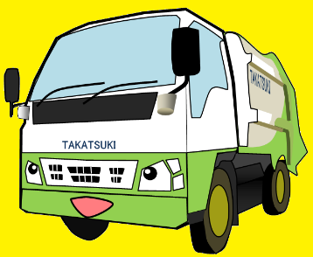
 |  |  | 2026年度版ごみカレンダー

 |  |  |  |  |  | お住いの町名： |  | 赤大路町

 |  |  |  |  |  | 下 半 期 分

 |  |  |  | 10 | 月 |  |  |  |  |  |  |  | 11 | 月

 | 日 | 月 | 火 | 水 |  | 木 | 金 | 土 |  | 日 | 月 | 火 | 水 |  | 木 | 金 | 土

 | 2026-09-27 | 2026-09-28 | 2026-09-29 | 2026-09-30 |  | 2026-10-01 | 2026-10-02 | 2026-10-03 |  | 2026-11-01 | 2026-11-02 | 2026-11-03 | 2026-11-04 |  | 2026-11-05 | 2026-11-06 | 2026-11-07

 |  |  |  |  |  | 可燃 | 大型可燃 |  |  |  | 可燃 |  | リサイクル |  | 可燃 | 大型可燃

 | 2026-10-04 | 2026-10-05 | 2026-10-06 | 2026-10-07 |  | 2026-10-08 | 2026-10-09 | 2026-10-10 |  | 2026-11-08 | 2026-11-09 | 2026-11-10 | 2026-11-11 |  | 2026-11-12 | 2026-11-13 | 2026-11-14

 |  | 可燃 |  | リサイクル |  | 可燃 |  |  |  |  | 可燃 | 不燃 |  |  | 可燃

 | 2026-10-11 | 2026-10-12 | 2026-10-13 | 2026-10-14 |  | 2026-10-15 | 2026-10-16 | 2026-10-17 |  | 2026-11-15 | 2026-11-16 | 2026-11-17 | 2026-11-18 |  | 2026-11-19 | 2026-11-20 | 2026-11-21

谷折り |  | 可燃 | 不燃 |  |  | 可燃 |  |  | 谷折り |  | 可燃 |  | リサイクル |  | 可燃 |  |  | 谷折り

 | 2026-10-18 | 2026-10-19 | 2026-10-20 | 2026-10-21 |  | 2026-10-22 | 2026-10-23 | 2026-10-24 |  | 2026-11-22 | 2026-11-23 | 2026-11-24 | 2026-11-25 |  | 2026-11-26 | 2026-11-27 | 2026-11-28

 |  | 可燃 |  | リサイクル |  | 可燃 |  |  |  |  | 可燃 |  |  |  | 可燃

 | 2026-10-25 | 2026-10-26 | 2026-10-27 | 2026-10-28 |  | 2026-10-29 | 2026-10-30 | 2026-10-31 |  | 2026-11-29 | 2026-11-30 | 2026-12-01 | 2026-12-02 |  | 2026-12-03 | 2026-12-04 | 2026-12-05

 |  | 可燃 |  |  |  | 可燃 |  |  |  |  | 可燃 |  |  |  | 可燃

 | 2026-11-01 | 2026-11-02 | 2026-11-03 | 2026-11-04 |  | 2026-11-05 | 2026-11-06 | 2026-11-07 |  | 2026-12-06 | 2026-12-07 | 2026-12-08 | 2026-12-09 |  | 2026-12-10 | 2026-12-11 | 2026-12-12

 |  | 可燃

 |  |  |  |  |  |  |  |  | 山折り

 |  |  |  | 12 | 月 |  |  |  |  |  |  |  | 1 | 月

 | 日 | 月 | 火 | 水 |  | 木 | 金 | 土 |  | 日 | 月 | 火 | 水 |  | 木 | 金 | 土

 | 2026-11-29 | 2026-11-30 | 2026-12-01 | 2026-12-02 |  | 2026-12-03 | 2026-12-04 | 2026-12-05 |  | 2026-12-27 | 2026-12-28 | 2026-12-29 | 2026-12-30 |  | 2026-12-31 | 2027-01-01 | 2027-01-02

 |  |  |  | リサイクル |  | 可燃 | 大型可燃

 | 2026-12-06 | 2026-12-07 | 2026-12-08 | 2026-12-09 |  | 2026-12-10 | 2026-12-11 | 2026-12-12 |  | 2027-01-03 | 2027-01-04 | 2027-01-05 | 2027-01-06 |  | 2027-01-07 | 2027-01-08 | 2027-01-09

 |  | 可燃 | 不燃 |  |  | 可燃 |  |  |  |  | 可燃 |  | リサイクル |  | 可燃

 | 2026-12-13 | 2026-12-14 | 2026-12-15 | 2026-12-16 |  | 2026-12-17 | 2026-12-18 | 2026-12-19 |  | 2027-01-10 | 2027-01-11 | 2027-01-12 | 2027-01-13 |  | 2027-01-14 | 2027-01-15 | 2027-01-16

谷折り |  | 可燃 |  | リサイクル |  | 可燃 |  |  | 谷折り |  | 可燃 | 不燃 |  |  | 可燃 |  |  | 谷折り

 | 2026-12-20 | 2026-12-21 | 2026-12-22 | 2026-12-23 |  | 2026-12-24 | 2026-12-25 | 2026-12-26 |  | 2027-01-17 | 2027-01-18 | 2027-01-19 | 2027-01-20 |  | 2027-01-21 | 2027-01-22 | 2027-01-23

 |  | 可燃 |  |  |  | 可燃 |  |  |  |  | 可燃 |  | リサイクル |  | 可燃

 | 2026-12-27 | 2026-12-28 | 2026-12-29 | 2026-12-30 |  | 2026-12-31 | 2027-01-01 | 2027-01-02 |  | 2027-01-24 | 2027-01-25 | 2027-01-26 | 2027-01-27 |  | 2027-01-28 | 2027-01-29 | 2027-01-30

 |  | 可燃 |  |  |  |  |  |  |  |  | 可燃 |  |  |  | 可燃

 | 2027-01-03 | 2027-01-04 | 年末年始の日程は10月頃に反映 したものを改めて公開予定です。 |  |  |  |  |  |  | 2027-01-31 | 2027-02-01 | 2027-02-02 | 2027-02-03 |  | 2027-02-04 | 2027-02-05 | 2027-02-06
...

